상품제안서
사계절 보온 보냉 LED 컵홀더 | 상품코드: F25275

 |  |  |  |  |  |  | 02-412-0044 | www.easy1.co.kr
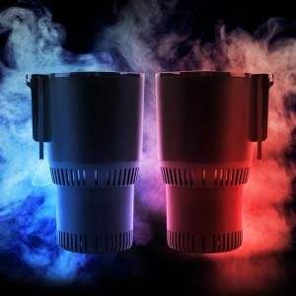

【상세/제작정보】

【인쇄/포장옵션】 | 레이저 / 포장지포장

【공급단가】 | 수량 | 30~ | 50~ | 100~ | 300~ | 500~
*VAT별도 | 블랙 | 31,850원 | 31,360원 | 30,620원 | 29,400원 | 28,170원
 | 블랙핑크 | 31,850원 | 31,360원 | 30,620원 | 29,400원 | 28,170원

【상품 URL】 | https://easy1.co.kr:443/src/goods_detail.php?gdno=25275

